Påmeldingsskjema
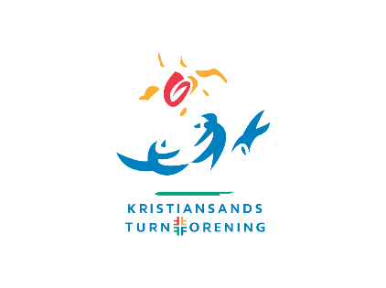
Påmelding Unisport Norges Cup nr. 3 Turn Menn
Kristiansand 25.-26. september 2021
Klubb:
Kontaktperson:
Epost: |  | Tlf.

Lisensnr. | Navn | Gymnast | Trener | Født | Mobil | Klasse | Lag | Lunsj lørdag | Lunsj søndag | Hyggeaften lørdag | Trening fredag | Allergier

 |  |  |  |  |  |  |  | 0 | 0 | 0
Antall
0 | Ant lunsj lørdag à kr 75,- | 0
0 | Ant lunsj søndag à kr 75,- | 0
0 | Ant. Hyggeaften lørdag à kr. 350,- | 0 |  |  |  |  | Totalbeløpet innbetales til 3060.07.60005,
0 | Antall gymnaster à kr. 400 | 0 |  |  |  |  | merk "NC-cup og foreningens navn"
0 | Antall lag à kr. 400 | 0 |  |  |  |  | innen 5. september 2021
 | Sum | 0

